女子
第78回 国民スポーツ大会柔道競技 島根県予選 参加申込書
女子
団体名 |  |  |  |  |  |  |  |  |  | 住所 |  |  |  |  |  |  |  |  | ふりがなの編修例
申込責任者 |  |  |  |  |  |  |  |  |  | 電話番号 |  |  |  |  |  |  |  | 黄色枠に数字で記入
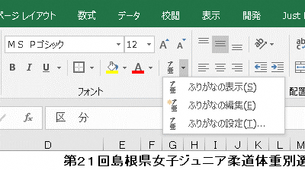
ふりがなもご確認ください |  |  |  |  |  |  |  |  |  |  |  |  | 生年月日は西暦/●/●とご記入ください。 |  |  |  |  | するとID欄に
区 分 | 姓 | 名 | 段級 | I D 番 号 |  |  |  |  |  |  |  |  | 生年月日 | 身 長 | 体 重 | 成年勤務先 （又は出身高校） | 計量希望日 | 入ります。
記入例 | 島根 | 花子 | 初 | 1 | 3 | 5 | 7 | 9 | 1 | 3 | 5 | 7 | 1999-05-03 | 160.0 | 60.0 |  |  | 135791357
大将： 無差別級 （少年及び成年） |  |  |  | 2 | 5 | 8 | 4 | 7 | 6 | 4 | 3 | 2 |  |  |  |  |  | 258476432

副将：６３kg超 ７８kg以下（少年）

中堅：５２kg超 ６３kg以下（少年）

次鋒： ５７kg以下（成年）

先鋒： ５２kg以下（少年）

◎申込期限：令和６年６月24日（月）必着

